テーブル定義書
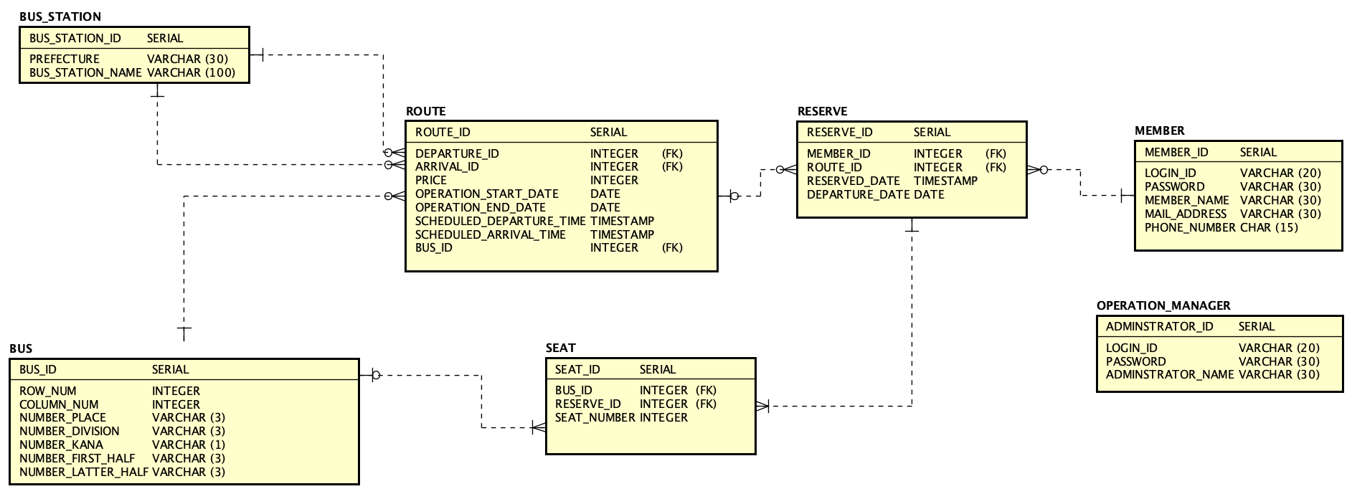

 | 論理名 |  |  | バステーブル |  | 物理名 |  | BUS
 | No |  | 論理名 |  | 物理名 |  | PK |  | 型 | NOT NULL | 備考
 |  | 1 | バスID |  | BUS_ID |  | ○ |  | SERIAL | ○
 |  | 2 | 1列あたりシート数 |  | ROW_NUM |  |  |  | INTEGER | ○
 |  | 3 | シート列数 |  | COLUMN_NUM |  |  |  | INTEGER | ○
 |  | 4 | ナンバープレート地位名 |  | NUMBER_PLACE |  |  |  | VARCHAR(3) | ○
 |  | 5 | ナンバープレート類番号 |  | NUMBER_DIVISION |  |  |  | VARCHAR(3) | ○
 |  | 6 | ナンバープレートひながら |  | NUMBER_KANA |  |  |  | VARCHAR(1) | ○
 |  | 7 | ナンバープレート連指定番前半 |  | NUMBER_FIRST_HALF |  |  |  | VARCHAR(3) | ○
 |  | 8 | ナンバープレート連指定番後半 |  | NUMBER_LATTER_HALF |  |  |  | VARCHAR(3) | ○

 | 論理名 |  |  | バス停留所テーブル |  | 物理名 |  | BUS_STATION
 | No |  | 論理名 |  | 物理名 |  | PK |  | 型 | NOT NULL | 備考
 |  | 1 | 停留所ID |  | BUS_STATION_ID |  | ○ |  | SERIAL | ○
 |  | 2 | 都道府県 |  | PREFECTURE |  |  |  | VARCHAR(30) | ○
 |  | 3 | 名称 |  | BUS_STATION_NAME |  |  |  | VARCHAR(100) | ○

 | 論理名 |  |  | 予約テーブル |  | 物理名 |  | RESERVE
 | No |  | 論理名 |  | 物理名 |  | PK |  | 型 | NOT NULL | 備考
 |  | 1 | 予約ID |  | RESERVE_ID |  | ○ |  | SERIAL | ○
 |  | 2 | 会員ID |  | MEMBER_ID |  |  |  | INTEGER | ○ | 会員 (会員ID) | FK
 |  | 3 | 路線ID |  | ROUTE_ID |  |  |  | INTEGER | ○ | 路線 (路線ID) | FK
 |  | 4 | 予約日 |  | RESERVED_DATE |  |  |  | TIMESTAMP | ○
 |  | 5 | 出発日 |  | DEPARTURE_DATE |  |  |  | TIMESTAMP | ○

 | 論理名 |  |  | 会員テーブル |  | 物理名 |  | MEMBER
 | No |  | 論理名 |  | 物理名 |  | PK |  | 型 | NOT NULL | 備考
 |  | 1 | 会員ID |  | MEMBER_ID |  | ○ |  | SERIAL | ○
 |  | 2 | ログインID |  | LOGIN_ID |  |  |  | VARCHAR(20) | ○
 |  | 3 | パスワード |  | PASSWORD |  |  |  | VARCHAR(30) | ○
 |  | 4 | 氏名 |  | MEMBER_NAME |  |  |  | VARCHAR(30) | ○
 |  | 5 | メールアドレス |  | MAIL_ADDRESS |  |  |  | VARCHAR(30) | ○
 |  | 6 | 電話番号 |  | PHONE_NUMBER |  |  |  | CHAR(15) | ○

 | 論理名 |  |  | 座席テーブル |  | 物理名 |  | SEAT
 | No |  | 論理名 |  | 物理名 |  | PK |  | 型 | NOT NULL | 備考
 |  | 1 | 座席ID |  | SEAT_ID |  | ○ |  | SERIAL | ○
 |  | 2 | バスID |  | BUS_ID |  |  |  | INTEGER | ○ | バス (バスID) | FK
 |  | 3 | 予約ID |  | RESERVE_ID |  |  |  | INTEGER | ○ | 予約 (予約ID) | FK
 |  | 4 | 座席番号 |  | SEAT_NUMBER |  |  |  | INTEGER | ○

 | 論理名 |  |  | 管理者テーブル |  | 物理名 |  | OPERATION_MANAGER
 | No |  | 論理名 |  | 物理名 |  | PK |  | 型 | NOT NULL | 備考
 |  | 1 | 管理者ID |  | ADMINSTRATOR_ID |  | ○ |  | SERIAL | ○
 |  | 2 | ログインID |  | LOGIN_ID |  |  |  | VARCHAR(20) | ○
 |  | 3 | パスワード |  | PASSWORD |  |  |  | VARCHAR(30) | ○
 |  | 4 | 管理者氏名 |  | ADMINSTRATOR_NAME |  |  |  | VARCHAR(30) | ○

 | 論理名 |  |  | 路線テーブル |  | 物理名 |  | ROUTE
 | No |  | 論理名 |  | 物理名 |  | PK |  | 型 | NOT NULL | 備考
 |  | 1 | 路線ID |  | ROUTE_ID |  | ○ |  | SERIAL | ○
 |  | 2 | 出発停留所ID |  | DEPARTURE_ID |  |  |  | INTEGER | ○ | バス停留所 (停留所ID) |  | FK
 |  | 3 | 到着停留所ID |  | ARRIVAL_ID |  |  |  | INTEGER | ○ | バス停留所 (停留所ID) |  | FK
 |  | 4 | 料金 |  | PRICE |  |  |  | INTEGER | ○
 |  | 5 | バスID |  | BUS_ID |  |  |  | INTEGER | ○ | バス(バスID) |  | FK
 |  | 6 | 運行開始日 |  | OPERATION_START_DATE |  |  |  | DATE | ○
 |  | 7 | 運行終了日 |  | OPERATION_END_DATE |  |  |  | DATE | ○
 |  | 8 | 出発予定時刻 |  | SCHEDULED_DEPARTURE_TIME |  |  |  | TIMESTAMP | ○
 |  | 9 | 到着予定時刻 |  | SCHEDULED_ARRIVAL_TIME |  |  |  | TIMESTAMP | ○

